图纸信息表
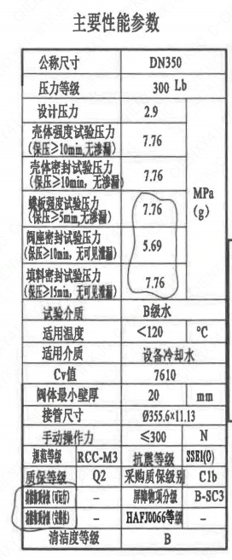
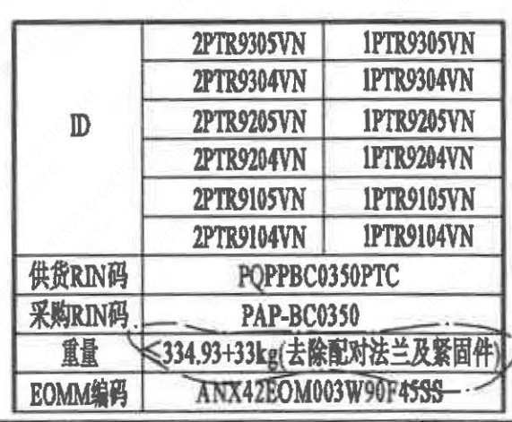
页码 | 表格名称 | 字段名称 | 字段值 | 标准字段名 | 标准字段值
1 | 阀门参数表 | ID | 2PTR9305VN,2PTR9304VN,2PTR9205VN,2PTR9204VN,2PTR9105VN,2PTR9104VN,1PTR9305VN,1PTR9304VN,1PTR9205VN,1PTR9204VN,1PTR9105VN,1PTR9104VN | 功能位置编码 | 2PTR9305VN,2PTR9304VN,2PTR9205VN,2PTR9204VN,2PTR9105VN,2PTR9104VN,1PTR9305VN,1PTR9304VN,1PTR9205VN,1PTR9204VN,1PTR9105VN,1PTR9104VN
1 | 阀门参数表 | 供货RIN码 | PQPPBC0350PTC | 供货RIN码 | PQPPBC0350PTC
1 | 阀门参数表 | 采购RIN码 | PAP-BC0350 | 采购RIN码 | PAP-BC0350
1 | 阀门参数表 | 重量 | ≤334.93+33kg（去除配对法兰及紧固件）
1 | 阀门参数表 | EOMM编码 | ANX42EOM003W90F45SS
1 | 主要性能参数 | 公称尺寸 | DN350 | 阀门入口口径 | DN350
 |  |  |  | 阀门出口口径 | DN350
1 | 主要性能参数 | 压力等级 | 300 Lb
1 | 主要性能参数 | 设计压力 | 2.9 | 设计压力 | 2.9
1 | 主要性能参数 | 壳体强度试验压力（保压≥10min，无渗漏） | 7.76
1 | 主要性能参数 | 壳体密封试验压力（保压≥10min，无渗漏） | 7.76
1 | 主要性能参数 | 蝶板强度试验压力（保压≥5min，无渗漏） | 7.76
1 | 主要性能参数 | 阀座密封试验压力（保压≥10min，无可见泄漏） | 5.69
1 | 主要性能参数 | 填料密封试验压力（保压≥15min，无可见泄漏） | 7.76
1 | 主要性能参数 | 试验介质 | B级水
1 | 主要性能参数 | 适用温度 | ＜120
1 | 主要性能参数 | 适用介质 | 设备冷却水 | 流体介质 | N
1 | 主要性能参数 | Cv值 | 7610 | 设计要求流量系数 | 7610
1 | 主要性能参数 | 阀体最小壁厚 | 20
1 | 主要性能参数 | 接管尺寸 | ∅355.6×11.13 | 入口接管外径 | 355.6
 |  |  |  | 入口接管壁厚 | 11.13
 |  |  |  | 出口接管外径 | 355.6
 |  |  |  | 出口接管壁厚 | 11.13
1 | 主要性能参数 | 手动操作力 | ≤300
1 | 主要性能参数 | 规范等级 | RCC-M3 | 规范等级 | RCC-M3
1 | 主要性能参数 | 抗震等级 | SSE1(O) | 抗震要求 | SSE1
 |  |  |  | 抗震分类 | O
1 | 主要性能参数 | 质保等级 | Q2 | 物项质保等级 | Q2
1 | 主要性能参数 | 采购质保级别 | C1b
1 | 主要性能参数 | 功能物项分级（可运行性） | - | 功能物项分级（可运行性）
1 | 主要性能参数 | 屏障物项分级 | B-SC3 | 屏障物项分级 | B-SC3
1 | 主要性能参数 | 功能物项分级（完整性） | - | 功能物项分级（完整性）
1 | 主要性能参数 | HAF J0066等级 | - | 核安全等级（阀门本体）
1 | 主要性能参数 | 清洁度等级 | B | 清洁度等级 | B

材料清单
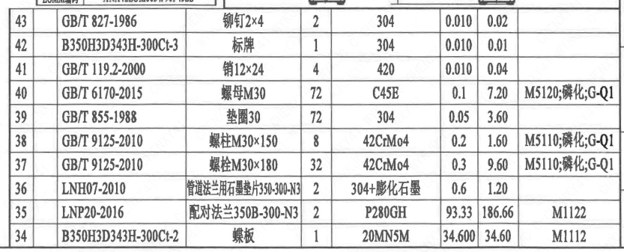
页码 | 序号 | 幅面 | 代号 | 名称 | 数量 | 材料 | 单件 | 总计 | 备注
1 | 1 |  | BH3SQ4000A-∅48-4-M20 | 手动装置 | 1 | 部件 | 90.79 | 90.79
1 | 2 |  | GB/T 1096-2003 | 键14×80 | 2 | 45 | 0.100 | 0.20
1 | 3 |  | GB/T 9125-2010 | 螺柱 M20×80 | 4 | 35CrMoA | 0.250 | 1.00 | 磷化;G
1 | 4 |  | GB/T 6170-2015 | 螺母 M20 | 4 | 45 | 0.060 | 0.24 | 磷化;G
1 | 5 |  | GB/T 855-1988 | 垫圈20 | 4 | 304 | 0.010 | 0.04
1 | 6 |  | LNB29-2014 | 支架F16 | 1 | 20MN5M | 12.520 | 12.52 | M1112
1 | 7 |  | GB/T 9125-2010 | 螺柱 M16×80 | 2 | 42CrMo4 | 0.120 | 0.24 | M5110 磷化;G-Q1
1 | 8 |  | GB/T 6170-2015 | 螺母 M16 | 2 | C45E | 0.030 | 0.06 | M5120 磷化;G-Q1
1 | 9 |  | LNB28.1-2014 | 填料压盖55 | 1 | 20MN5M | 1.110 | 1.11 | M1112
1 | 10 |  | GB/T 9125-2010 | 螺柱 M20×100 | 4 | 35CrMoA | 0.280 | 1.12 | 磷化;G
1 | 11 |  | GB/T 6170-2015 | 螺母 M20 | 8 | 45 | 0.060 | 0.48
1 | 12 |  | GB/T 855-1988 | 垫圈20 | 8 | 304 | 0.010 | 0.08 | 磷化;G
1 | 13 |  | LNB39-2015 | 填料55×10 | 3 | 柔性石墨 | 0.050 | 0.15
1 | 14 |  | LNB39.2-2015 | 填料55×10 | 2 | 304+柔性石墨 | 0.010 | 0.02
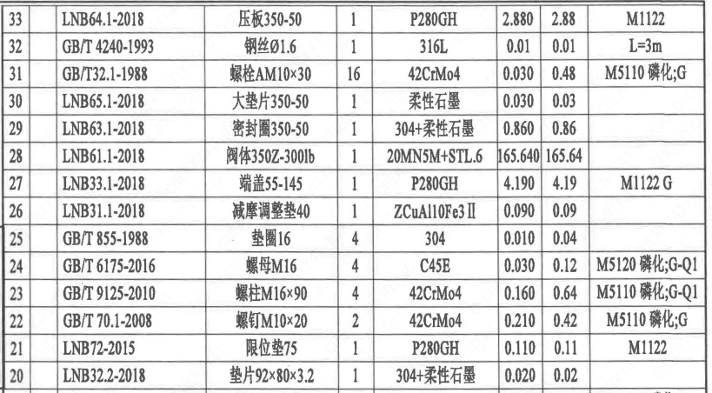
1 | 15 |  | LNB50-2014 | 轴承55×60 | 2 | ZCuAl10Fe3Ⅱ | 0.211 | 0.42
1 | 16 |  | B350H3D343H-300Ct-1 | 阀轴 | 1 | X6CrNiCu17-04 | 15.630 | 15.63 | M5110 G
1 | 17 |  | LNB71-2014 | 销16×55 | 3 | X6CrNiCu17-04 | 0.130 | 0.39
1 | 18 |  | GB/T 77-2007 | 螺钉 M20×1.5×40 | 3 | 42CrMo4 | 0.040 | 0.12 | M5110 磷化;G
1 | 19 |  | GB/T 6173-2015 | 螺母 M20×1.5 | 6 | C45E | 0.020 | 0.12 | M5120 磷化;G
1 | 20 |  | LNB32.2-2018 | 垫片92×80×3.2 | 1 | 304+柔性石墨 | 0.020 | 0.02
1 | 21 |  | LNB72-2015 | 限位垫75 | 1 | P280GH | 0.110 | 0.11 | M1122
1 | 22 |  | GB/T 70.1-2008 | 螺钉 M10×20 | 2 | 42CrMo4 | 0.210 | 0.42 | M5110 磷化;G
1 | 23 |  | GB/T 9125-2010 | 螺柱 M16×90 | 4 | 42CrMo4 | 0.160 | 0.64 | M5110 磷化;G-Q1
1 | 24 |  | GB/T 6175-2016 | 螺母 M16 | 4 | C45E | 0.030 | 0.12 | M5120 磷化;G-Q1
1 | 25 |  | GB/T 855-1988 | 垫圈16 | 4 | 304 | 0.010 | 0.04
1 | 26 |  | LNB31.1-2018 | 减摩调整垫40 | 1 | ZCuAl10Fe3Ⅱ | 0.090 | 0.09
1 | 27 |  | LNB33.1-2018 | 端盖55-145 | 1 | P280GH | 4.190 | 4.19 | M1122 G
1 | 28 |  | LNB61.1-2018 | 阀体350Z-300Ib | 1 | 20MN5M+STL.6 | 165.640 | 165.64
1 | 29 |  | LNB63.1-2018 | 密封圈350-50 | 1 | 304+柔性石墨 | 0.860 | 0.86
1 | 30 |  | LNB65.1-2018 | 大垫片350-50 | 1 | 柔性石墨 | 0.030 | 0.03
1 | 31 |  | GB/T 32.1-1988 | 螺栓 AM10×30 | 16 | 42CrMo4 | 0.030 | 0.48 | M5110 磷化;G
1 | 32 |  | GB/T 4240-1993 | 钢丝 ∅1.6 | 1 | 316L | 0.01 | 0.01 | L=3m
1 | 33 |  | LNB64.1-2018 | 压板350-50 | 1 | P280GH | 2.880 | 2.88 | M1122
1 | 34 |  | B350H3D343H-300Ct-2 | 蝶板 | 1 | 20MN5M | 34.600 | 34.60 | M1112
1 | 35 |  | LNP20-2016 | 配对法兰350B-300-N3 | 2 | P280GH | 93.33 | 186.66 | M1122
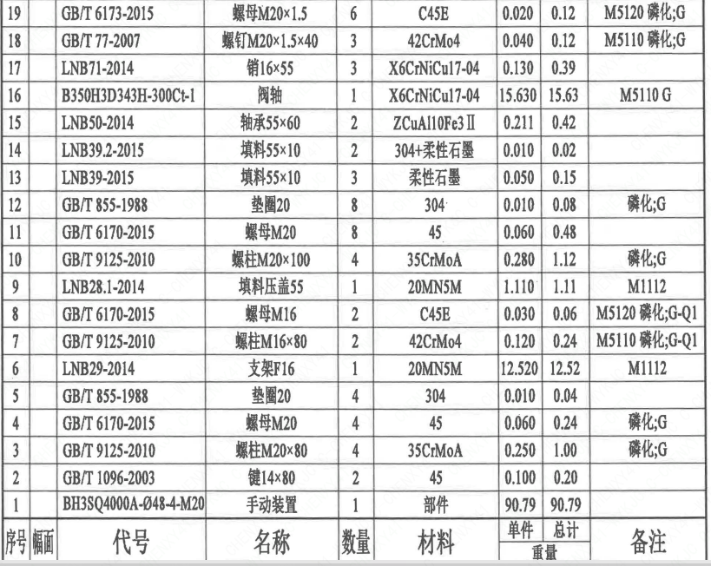
1 | 36 |  | LNH07-2010 | 管道法兰用石墨垫片350-300-N3 | 2 | 304+膨化石墨 | 0.6 | 1.20
1 | 37 |  | GB/T 9125-2010 | 螺柱 M30×180 | 32 | 42CrMo4 | 0.3 | 9.60 | M5110;磷化;G-Q1
1 | 38 |  | GB/T 9125-2010 | 螺柱 M30×150 | 8 | 42CrMo4 | 0.2 | 1.60 | M5110;磷化;G-Q1
1 | 39 |  | GB/T 855-1988 | 垫圈30 | 72 | 304 | 0.05 | 3.60
1 | 40 |  | GB/T 6170-2015 | 螺母 M30 | 72 | C45E | 0.1 | 7.20 | M5120;磷化;G-Q1
1 | 41 |  | GB/T 119.2-2000 | 销12×24 | 4 | 420 | 0.010 | 0.04
1 | 42 |  | B350H3D343H-300Ct-3 | 标牌 | 1 | 304 | 0.010 | 0.01
1 | 43 |  | GB/T 827-1986 | 铆钉2×4 | 2 | 304 | 0.010 | 0.02

技术要求
页码 | 字段名称 | 内容
1 | 技术要求-1 | 1、产品设计、制造、检验应符合《核岛蝶阀技术规范书》（ANX47500019DNHX44DS）及《核岛蝶阀采购要求及清单（核岛系统）》（ANX47500019DNHX44GN）及RCCM压水堆核岛机械设备设计和建造规则2007版的规定；
1 | 技术要求-2 | 2、法兰符合ASMEB16.5的规定；
1 | 技术要求-3 | 3、表示整机的重心，表示驱动机构的重心；
1 | 技术要求-4 | 4、序号32~37由用户到现场自行装配；
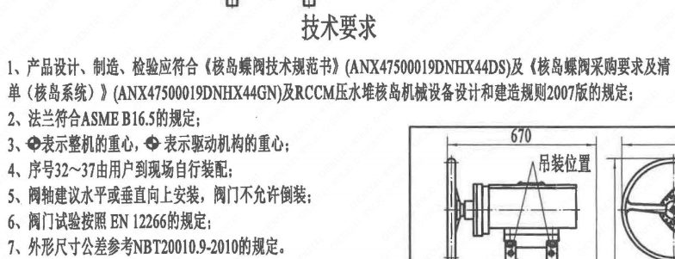
1 | 技术要求-5 | 5、阀轴建议水平或垂直向上安装，阀门不允许倒装；
1 | 技术要求-6 | 6、阀门试验按照EN 12266的规定；
1 | 技术要求-7 | 7、外形尺寸公差参考NBT20010.9-2010的规定。
1 | 采购要求及清单文件编码 | ANX47500019DNHX44GN

图签栏
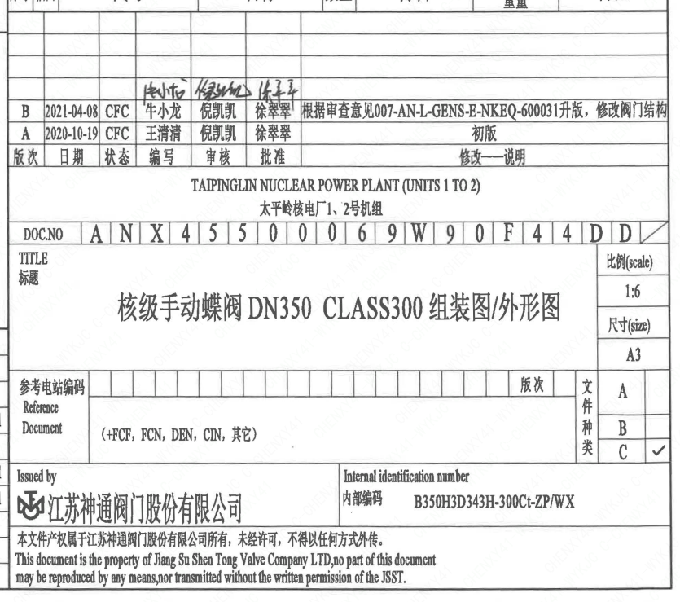
页码 | 文件编码 | 卷标 | 标题 | 参考文件编码 | 参考电站编码版次
1 | ANX45500069W90F44DD |  | 核级手动蝶阀 DN350 CLASS300组装图/外形图

